工作表1
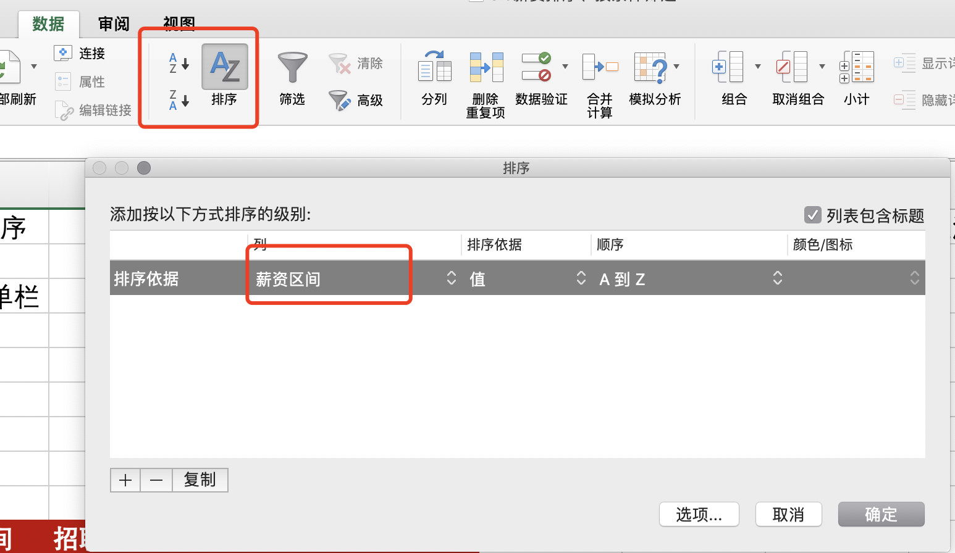
薪资区间从小到大排序 |  |  |  |  | 筛选出薪资10k-20k，地点上海，工作经验1-3年的数据
1）点击「数据」菜单栏 |  |  |  |  | 1）选择行标签
2）点击「排序」 |  |  |  |  | 2）点击数据菜单栏
3）选择对应的列 |  |  |  |  | 3）选择筛选
拓展问题：排序后的薪资区间，其排序是否正确？为什么10k排在8k前面？有没有什么办法改进？ |  |  |  |  | 4）针对目标字段，勾选对应的值
提示：新增一列，提取薪资区间前两位，并且将k替换为空值，再次进行排序

招聘单位 | 薪资区间 | 招聘岗位 | 工作地点 | 工作经验
联信科技 | 10k-15k | 数据分析师 | 长沙 | 经验3-5年
联信科技 | 10k-15k | 数据分析师 | 长沙 | 经验3-5年
字节跳动 | 10k-15k | 数据分析师 | 深圳 | 经验3-5年
字节跳动 | 10k-15k | 数据分析师 | 深圳 | 经验3-5年
完美世界 | 10k-15k | 数据分析师 | 北京 | 经验不限
数数科技 | 10k-20k | 数据分析师 | 上海 | 经验1-3年
nice | 10k-20k | 数据分析师 | 北京 | 经验1-3年
nice | 10k-20k | 数据分析师 | 北京 | 经验1-3年
nice | 10k-20k | 数据分析师 | 北京 | 经验1-3年
nice | 10k-20k | 数据分析师 | 北京 | 经验1-3年
TutorABC & vipJr | 10k-20k | 数据分析师 | 上海 | 经验3-5年
筷子科技 | 10k-20k | 数据分析师 | 广州 | 经验3-5年
筷子科技 | 10k-20k | 数据分析师 | 广州 | 经验3-5年
卓牛科技 | 10k-20k | 数据分析师 | 广州 | 经验3-5年
卓牛科技 | 10k-20k | 数据分析师 | 广州 | 经验3-5年
米多多游戏 | 10k-20k | 数据分析师 | 广州 | 经验3-5年
米多多游戏 | 10k-20k | 数据分析师 | 广州 | 经验3-5年
爱美购 | 10k-20k | 数据分析师 | 深圳 | 经验3-5年
筷子科技 | 10k-20k | 数据分析师 | 广州 | 经验3-5年
卓牛科技 | 10k-20k | 数据分析师 | 广州 | 经验3-5年
米多多游戏 | 10k-20k | 数据分析师 | 广州 | 经验3-5年
58到家 | 10k-20k | 数据分析师 | 长沙 | 经验5-10年
58到家 | 10k-20k | 数据分析师 | 长沙 | 经验5-10年
PKFARE比客 | 10k-20k | 数据分析师 | 北京 | 经验不限
PKFARE比客 | 10k-20k | 数据分析师 | 北京 | 经验不限
喜马拉雅 | 12k-18k | 数据分析师 | 北京 | 经验1-3年
喜马拉雅 | 12k-18k | 数据分析师 | 北京 | 经验1-3年
达观数据 | 12k-18k | 数据分析师 | 北京 | 经验3-5年
达观数据 | 12k-18k | 数据分析师 | 北京 | 经验3-5年
掌门1对1在线教育 | 12k-24k | 数据分析师 | 上海 | 经验3-5年
掌门1对1在线教育 | 12k-24k | 数据分析师 | 上海 | 经验3-5年
掌门1对1在线教育 | 12k-24k | 数据分析师 | 上海 | 经验3-5年
巴乐兔 | 12k-24k | 数据分析师 | 上海 | 经验3-5年
巴乐兔 | 12k-24k | 数据分析师 | 上海 | 经验3-5年
掌门1对1在线教育 | 12k-24k | 数据分析师 | 上海 | 经验3-5年
巴乐兔 | 12k-24k | 数据分析师 | 上海 | 经验3-5年
海万科技 | 14k-18k | 数据分析师 | 上海 | 经验3-5年
美篇 | 14k-28k | 数据分析师 | 北京 | 经验3-5年
天下秀 | 15k-20k | 数据分析师 | 北京 | 经验1-3年
映客直播 | 15k-20k | 数据分析师 | 广州 | 经验3-5年
齐聚科技（原呱呱视频） | 15k-20k | 数据分析师 | 北京 | 经验3-5年
映客直播 | 15k-20k | 数据分析师 | 广州 | 经验3-5年
齐聚科技（原呱呱视频） | 15k-20k | 数据分析师 | 北京 | 经验3-5年
51社保网 | 15k-24k | 数据分析师 | 北京 | 经验3-5年
51社保网 | 15k-24k | 数据分析师 | 北京 | 经验3-5年
51社保网 | 15k-24k | 数据分析师 | 北京 | 经验3-5年
掌门1对1在线教育 | 15k-25k | 数据分析师 | 上海 | 经验1-3年
掌门1对1在线教育 | 15k-25k | 数据分析师 | 上海 | 经验1-3年
邻汇吧 | 15k-25k | 数据分析师 | 杭州 | 经验1-3年
小红书 | 15k-25k | 数据分析师 | 上海 | 经验1-3年
小红书 | 15k-25k | 数据分析师 | 上海 | 经验1-3年
洋钱罐 | 15k-25k | 数据分析师 | 北京 | 经验1-3年
邻汇吧 | 15k-25k | 数据分析师 | 杭州 | 经验1-3年
洋钱罐 | 15k-25k | 数据分析师 | 北京 | 经验1-3年
掌门1对1在线教育 | 15k-25k | 数据分析师 | 上海 | 经验1-3年
洋钱罐 | 15k-25k | 数据分析师 | 北京 | 经验1-3年
玩吧 | 15k-25k | 数据分析师 | 北京 | 经验3-5年
VIP陪练 | 15k-25k | 数据分析师 | 上海 | 经验3-5年
瑛麒动漫 | 15k-25k | 数据分析师 | 上海 | 经验3-5年
VIP陪练 | 15k-25k | 数据分析师 | 上海 | 经验3-5年
喜茶 | 15k-25k | 数据分析师 | 深圳 | 经验3-5年
喜茶 | 15k-25k | 数据分析师 | 深圳 | 经验3-5年
绿湾科技 | 15k-25k | 数据分析师 | 深圳 | 经验3-5年
绿湾科技 | 15k-25k | 数据分析师 | 深圳 | 经验3-5年
GeexFinance | 15k-25k | 数据分析师 | 上海 | 经验3-5年
绿湾科技 | 15k-25k | 数据分析师 | 深圳 | 经验3-5年
柏睿数据 | 15k-25k | 数据分析师 | 北京 | 经验不限
柏睿数据 | 15k-25k | 数据分析师 | 北京 | 经验不限
柏睿数据 | 15k-25k | 数据分析师 | 北京 | 经验不限
柏睿数据 | 15k-25k | 数据分析师 | 北京 | 经验不限
字节跳动 | 15k-30k | 数据分析师 | 北京 | 经验1-3年
携程 | 15k-30k | 数据分析师 | 上海 | 经验1-3年
55海淘 | 15k-30k | 数据分析师 | 上海 | 经验3-5年
混沌大学 | 15k-30k | 数据分析师 | 北京 | 经验3-5年
55海淘 | 15k-30k | 数据分析师 | 上海 | 经验3-5年
智品网络 | 15k-30k | 数据分析师 | 广州 | 经验3-5年
智品网络 | 15k-30k | 数据分析师 | 广州 | 经验3-5年
道道 | 15k-30k | 数据分析师 | 深圳 | 经验3-5年
小米 | 15k-30k | 数据分析师 | 北京 | 经验3-5年
小米 | 15k-30k | 数据分析师 | 北京 | 经验3-5年
数位科技 | 18k-35k | 数据分析师 | 深圳 | 经验3-5年
数位科技 | 18k-35k | 数据分析师 | 深圳 | 经验3-5年
一点资讯 | 18k-35k | 数据分析师 | 北京 | 经验3-5年
探探 | 18k-36k | 数据分析师 | 北京 | 经验3-5年
易居中国 | 20k-25k | 数据分析师 | 上海 | 经验3-5年
酷我音乐 | 20k-30k | 数据分析师 | 北京 | 经验3-5年
酷我音乐 | 20k-30k | 数据分析师 | 北京 | 经验3-5年
一览科技 | 20k-40k | 数据分析师 | 北京 | 经验1-3年
无秘 | 20k-40k | 数据分析师 | 深圳 | 经验3-5年
微拍堂 | 25k-35k | 数据分析师 | 杭州 | 经验3-5年
点点互动 | 25k-35k | 数据分析师 | 北京 | 经验3-5年
微拍堂 | 25k-35k | 数据分析师 | 杭州 | 经验3-5年
点点互动 | 25k-35k | 数据分析师 | 北京 | 经验3-5年
微拍堂 | 25k-35k | 数据分析师 | 杭州 | 经验3-5年
微拍堂 | 25k-35k | 数据分析师 | 杭州 | 经验3-5年
点点互动 | 25k-35k | 数据分析师 | 北京 | 经验3-5年
微拍堂 | 25k-35k | 数据分析师 | 杭州 | 经验3-5年
点点互动 | 25k-35k | 数据分析师 | 北京 | 经验3-5年
贵州电商云 | 5k-10k | 数据分析师 | 贵阳 | 经验1-3年
贵州电商云 | 5k-10k | 数据分析师 | 贵阳 | 经验1-3年
贵州电商云 | 5k-10k | 数据分析师 | 贵阳 | 经验1-3年
SHEIN | 6k-10k | 数据分析师 | 南京 | 经验1-3年
SHEIN | 6k-10k | 数据分析师 | 南京 | 经验1-3年
SHEIN | 6k-10k | 数据分析师 | 南京 | 经验1-3年
SHEIN | 6k-10k | 数据分析师 | 南京 | 经验1-3年
小鸡叫叫 | 6k-12k | 数据分析师 | 成都 | 经验1-3年
无糖信息 | 7k-12k | 数据分析师 | 成都 | 经验1-3年
无糖信息 | 7k-12k | 数据分析师 | 成都 | 经验1-3年
无糖信息 | 7k-12k | 数据分析师 | 成都 | 经验1-3年
上海唯都 | 8k-10k | 数据分析师 | 北京 | 经验1-3年
上海唯都 | 8k-10k | 数据分析师 | 北京 | 经验1-3年
广州南天 | 8k-12k | 数据分析师 | 广州 | 经验1-3年
广州南天 | 8k-12k | 数据分析师 | 广州 | 经验1-3年
字节跳动 | 8k-12k | 数据分析师 | 成都 | 经验3-5年
动视云科技 | 8k-15k | 数据分析师 | 北京 | 经验1-3年
ENTROBUS | 8k-15k | 数据分析师 | 广州 | 经验1-3年
下厨房 | 8k-15k | 数据分析师 | 北京 | 经验1-3年

